Presentación
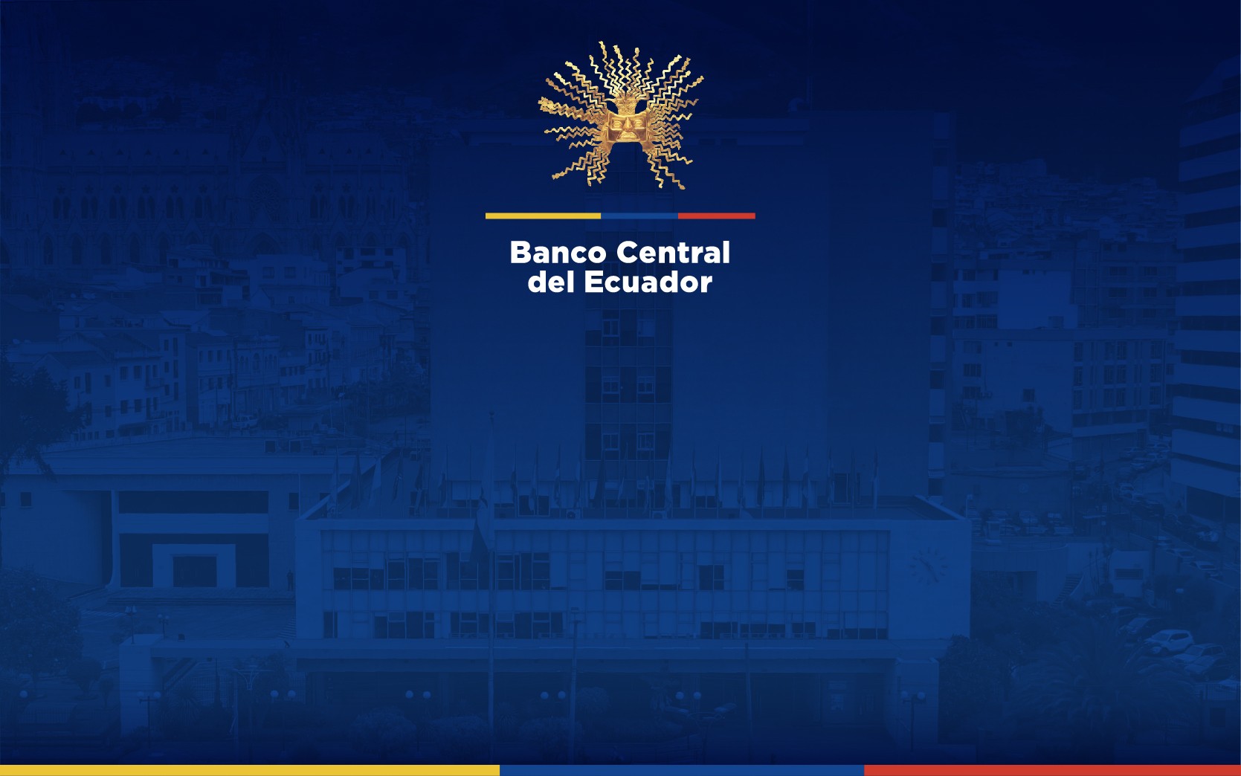

Reporte de Datos
No. 921

ESTADÍSTICAS MONETARIAS
REPORTE MONETARIO SEMANAL

Sector Financiero Privado

Gerencia de Estudios y Estadísticas Económicas
Subgerencia de Información Estadística

27 de septiembre de 2024

Índice

 | REPORTE MONETARIO SEMANAL No. 921
 | 27 de septiembre de 2024

 | 1 | Principales Indicadores Monetarios
 | 1.1 | Oferta Monetaria (M1) y Liquidez Total (M2)
 | 2 | Reservas Internacionales
 | 3 | Panorama del Banco Central del Ecuador
 | 4 | Balance Sectorial Banco Central del Ecuador
 | 5 | Sistema de balances
 | 6 | Panorama Otras Sociedades de Depósito (OSD)
 | 7 | Balance Sectorial Otras Sociedades de Depósito (OSD)
 | 8 | Panorama Monetario (PM)
 | 9 | Panorama Otras Sociedades Financieras (OSF)
 | 10 | Panorama Financiero (PF)
 | 11 | Memo Ítem: Panorama Bancos Privados
 | 12 | Balance Sectorial Bancos Privados
 | 13 | Captaciones del Sistema Financiero - por entidad financiera -
 | 14 | Crédito al Sector Privado - por entidad financiera -

 |  | Links de interés:
 |  | BOLETÍN DE TASAS DE INTERÉS
 |  | Consultas y sugerencias: pub.econ@bce.ec

 | Nota: La Junta de Política de Regulación Monetaria y Financiera, debido a la emergencia sanitaria que vive el país, comunicó a la Superintendencia de Bancos mediante oficio Nro.JPRMF-2020-0106-O de 23 de marzo de 2020, y a la Superintendencia de Economía Popular y Solidaria mediante Oficio Nro.JPRMF-2020-0105-O de 22 de marzo de 2020, el cambio en la normativa de gestión de riesgo que afecta a las estructuras de información de los depósitos, y cartera, entre otras variables, que el BCE recibe de las entidades financieras de manera sectorizada. En este contexto, cada entidad supervisora prorrogó la entrega de requerimientos de información, por lo cual, el Banco Central del Ecuador publicará información del sistema financiero tan pronto cuente con las estructuras de banca privada, economía popular y solidaria, y banca pública. Debido a revisiones metodológicas, se realizaron reprocesos en las cifras del Banco Central del Ecuador (BCE), a partir del 09 de agosto de 2016, dado que existieron valores registrados en la cuenta de Obligaciones con el Fondo Monetario Internacional (FMI) que deben registrarse en la cuenta de Endeudamiento Externo. El 13 de mayo de 2015, se crea BanEcuador mediante Decreto Ejecutivo 667-2015. El 11 de marzo de 2016, se emite el Decreto Ejecutivo 952-2016, donde se establece la forma y plazo de transferencia de los activos, pasivos y patrimonio de BNF a BanEcuador. A partir del 9 de mayo de 2016 BanEcuador inicia sus actividades. . Mediante Resoluciones 043-2015-F de 5 de marzo de 2015 y 059-2015-F de 16 de abril de 2015, la Junta de Política y Regulación Monetaria y Financiera expidió las normas que regulan la segmentación de la cartera de crédito de las entidades del Sistema Financiero Nacional. El envío de información al Banco Central del Ecuador por parte de las entidades financieras, se encuentra en un período de adaptación. Bajo esta consideración, se dispone de información consolidada de OSD y OSF a partir de agosto de 201

